Cách import database
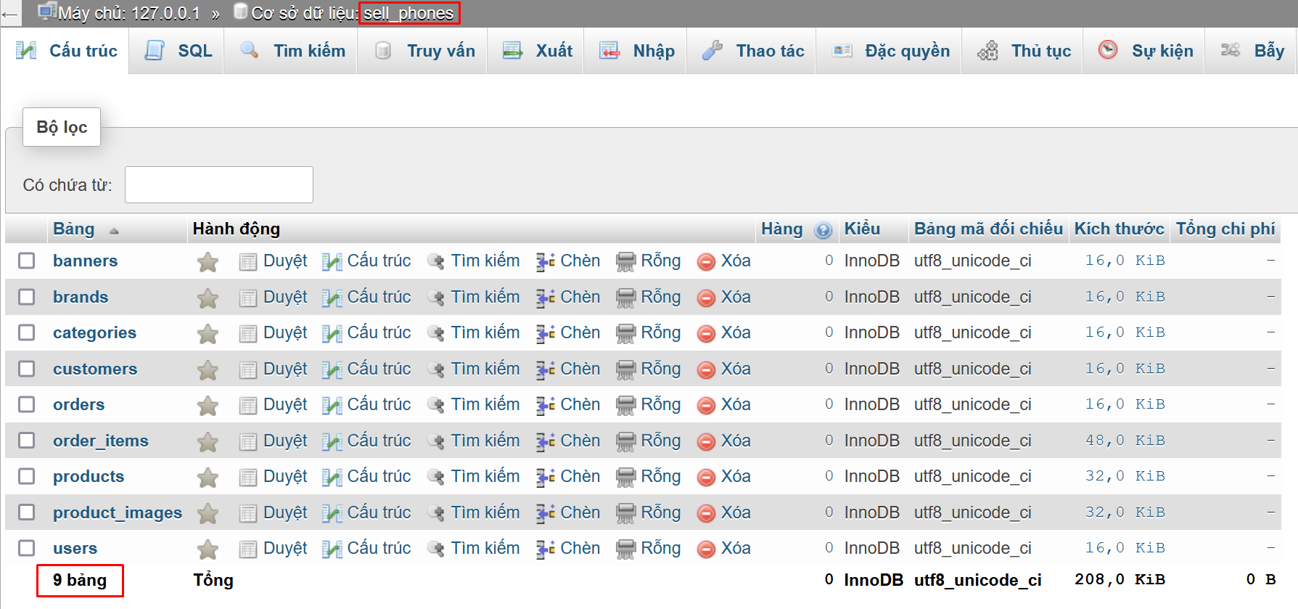
1. Truy cập phpMyadmin > Cơ sở dữ liệu

2. Tạo cơ sở dữ liệu với tên sell_phones

3. Vào phần import database. Chọn tới file database
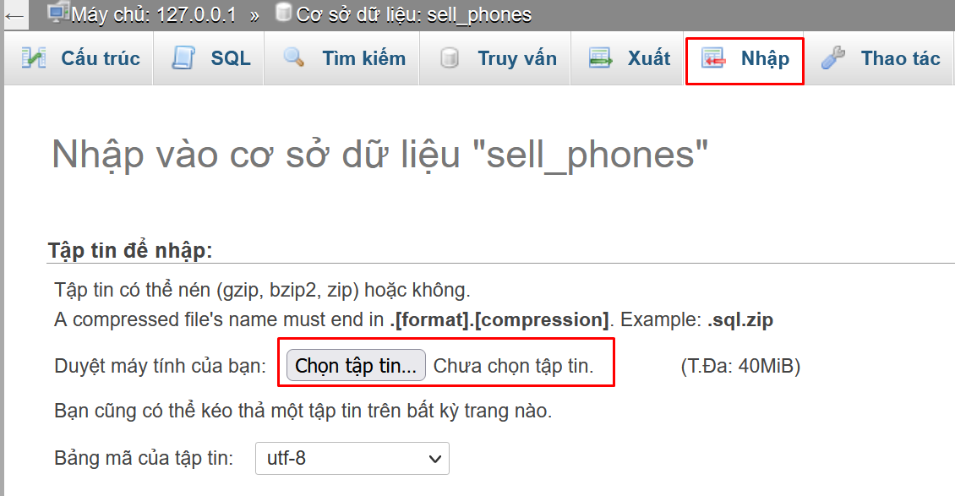

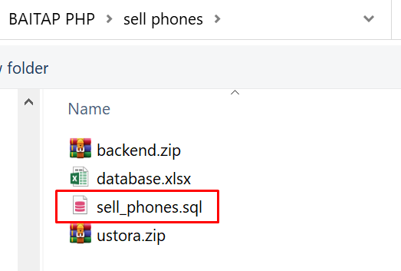

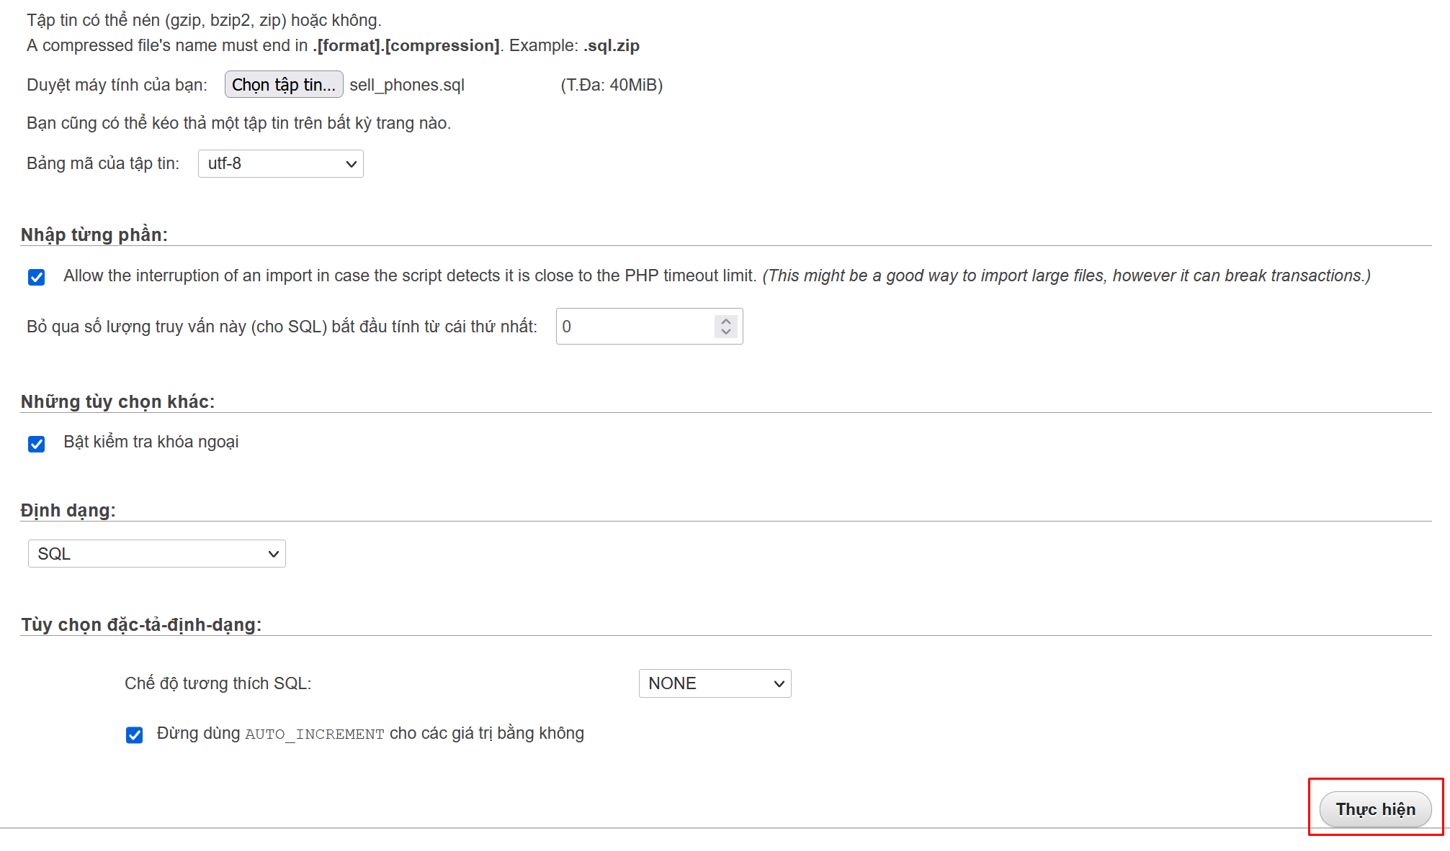

3. Kiểm tra lại số lượng bảng

